상품제안서
스위스밀리터리 리튬이온 14.4V 충전식 무선 햄머드릴 | 상품코드: S37544

 |  |  |  |  |  |  | 02-713-8555 | www.synergygift.co.kr
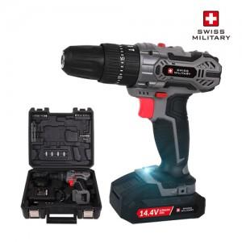

【상세/제작정보】 | <div>1) 14.4v의 강력한 드릴로 드라이버, 드릴, 햄머 3종 모드.</div><div>2) 더강하고, 오래가는 리튬배터리 장착&nbsp;</div><div>3) 리튬이온 배터리 사용으로 약 1시간 충전완료</div><div>4) 기어1~2단 스피드 조절기능과 1~21단으로 토크다이얼 조절 가능</div><div>5) 고휘도 LED라이트가 있어 어두운면도 밝게 사용가능</div><div>6) 햄머기능 포함</div><div>7) 방향 전환 버튼으로 손쉬운 작업이 가능</div><div>8) 부드럽고 안정적인 그립감을 위한 설계​</div>

【인쇄/포장옵션】 | DTF컬러전사지 / 포장불가능

【공급단가】 | 수량 | 10~ | 50~ | 100~ | 300~ | 500~
*VAT별도 | 단가 | 70,000원 | 64,300원 | 62,700원 | 60,500원 | 59,500원

【상품 URL】 | https://www.synergygift.co.kr:443/src/goods_detail.php?gdno=37544

